CLASE
CASO I
ALTERNATIVA A
Inversión Inicial = | 425,000.00
i = | 12% | n = | 6 años

DESCRIPCION | PERIODOS |  |  |  |  |  |  | TOTAL
 | 0 | 1 | 2 | 3 | 4 | 5 | 6
Ventas anuales | Q 0.00 | Q 115,000.00 | Q 115,000.00 | Q 125,000.00 | Q 125,000.00 | Q 135,000.00 | Q 135,000.00 | Q 750,000.00
Gastos operativos | Q 0.00 | - Q 22,000.00 | - Q 22,000.00 | - Q 22,000.00 | - Q 22,000.00 | - Q 22,000.00 | - Q 22,000.00 | - Q 132,000.00
Gastos de mantenimiento | Q 0.00 | - Q 1,200.00 | - Q 1,200.00 | - Q 1,200.00 | - Q 1,200.00 | - Q 1,200.00 | - Q 1,200.00 | - Q 7,200.00
Depreciación 10% anual | Q 0.00 | - Q 42,500.00 | - Q 42,500.00 | - Q 42,500.00 | - Q 42,500.00 | - Q 42,500.00 | - Q 42,500.00 | - Q 255,000.00
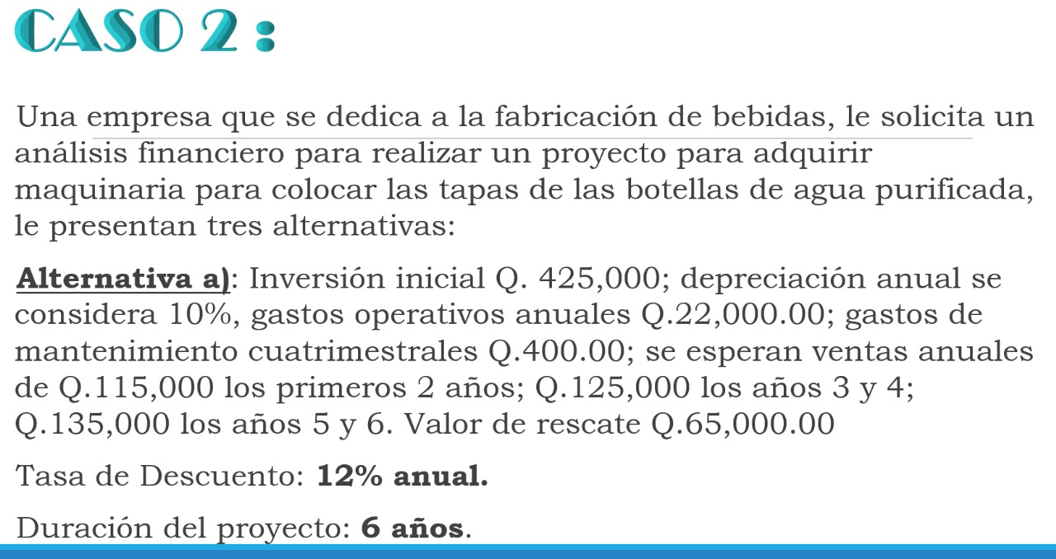
Utilidad anual | Q 0.00 | Q 49,300.00 | Q 49,300.00 | Q 59,300.00 | Q 59,300.00 | Q 69,300.00 | Q 69,300.00 | Q 355,800.00
(+) Depreciación | Q 0.00 | Q 42,500.00 | Q 42,500.00 | Q 42,500.00 | Q 42,500.00 | Q 42,500.00 | Q 42,500.00 | Q 255,000.00
Utilidad ajustada | Q 0.00 | Q 91,800.00 | Q 91,800.00 | Q 101,800.00 | Q 101,800.00 | Q 111,800.00 | Q 111,800.00 | Q 610,800.00
Inversión Inicial | - Q 425,000.00 | Q 0.00 | Q 0.00 | Q 0.00 | Q 0.00 | Q 0.00 | Q 0.00 | - Q 425,000.00
Valor de rescate | Q 0.00 | Q 0.00 | Q 0.00 | Q 0.00 | Q 0.00 | Q 0.00 | Q 65,000.00 | Q 65,000.00
Flujo de Caja | - Q 425,000.00 | Q 91,800.00 | Q 91,800.00 | Q 101,800.00 | Q 101,800.00 | Q 111,800.00 | Q 176,800.00 | Q 250,800.00

VAN = | - Q 425,000.00 | Q 91,800.00 | Q 91,800.00 | Q 101,800.00 | Q 101,800.00 | Q 111,800.00 | Q 176,800.00 | Q 250,800.00
 |  | 1.12 | 1.25 | 1.40 | 1.57 | 1.76 | 1.97

VAN = | - Q 425,000.00 | Q 81,964.29 | Q 73,182.40 | Q 72,459.23 | Q 64,695.74 | Q 63,438.32 | Q 89,572.38 | Q 20,312.36

VAN = | Q 20,312.36

PERIODOS | FLUJO DE CAJA |  | VAN/VPN = | Q 20,312.36
0 | - Q 425,000.00 |  | TIR | 13.51%
1 | Q 91,800.00
2 | Q 91,800.00
3 | Q 101,800.00
4 | Q 101,800.00 |  | TIR > RT | TRUE | SI ES ACEPTABLE LA PROPUESTA
5 | Q 111,800.00
6 | Q 176,800.00
n | 6.00
i | 12.00%

CASO 2
ALTERNATIVA B
Inversión Inicial = | 500,000.00
i = | 15% | n = | 6 años

DESCRIPCION | PERIODOS |  |  |  |  |  |  | TOTAL
 | 0 | 1 | 2 | 3 | 4 | 5 | 6
Ventas anuales | Q 0.00 | Q 105,000.00 | Q 105,000.00 | Q 128,000.00 | Q 128,000.00 | Q 140,000.00 | Q 140,000.00 | Q 746,000.00
Gastos operativos | Q 0.00 | - Q 18,000.00 | - Q 18,000.00 | - Q 18,000.00 | - Q 18,000.00 | - Q 18,000.00 | - Q 18,000.00 | - Q 108,000.00
Gastos de mantenimiento | Q 0.00 | - Q 2,400.00 | - Q 2,400.00 | - Q 2,400.00 | - Q 2,400.00 | - Q 2,400.00 | - Q 2,400.00 | - Q 14,400.00
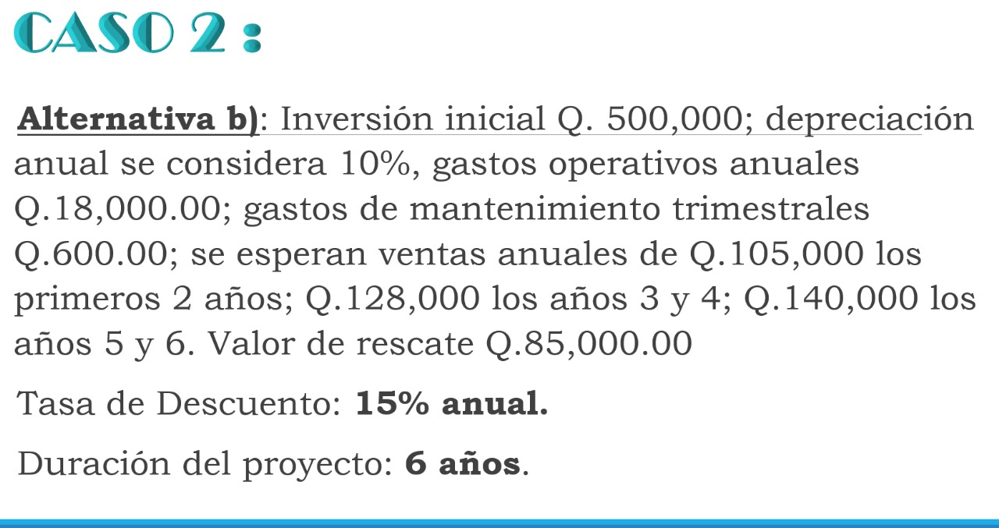
Depreciación 10% anual | Q 0.00 | - Q 50,000.00 | - Q 50,000.00 | - Q 50,000.00 | - Q 50,000.00 | - Q 50,000.00 | - Q 50,000.00 | - Q 300,000.00
Utilidad anual | Q 0.00 | Q 34,600.00 | Q 34,600.00 | Q 57,600.00 | Q 57,600.00 | Q 69,600.00 | Q 69,600.00 | Q 323,600.00
(+) Depreciación | Q 0.00 | Q 50,000.00 | Q 50,000.00 | Q 50,000.00 | Q 50,000.00 | Q 50,000.00 | Q 50,000.00 | Q 300,000.00
Utilidad ajustada | Q 0.00 | Q 84,600.00 | Q 84,600.00 | Q 107,600.00 | Q 107,600.00 | Q 119,600.00 | Q 119,600.00 | Q 623,600.00
Inversión Inicial | Q 500,000.00 | Q 0.00 | Q 0.00 | Q 0.00 | Q 0.00 | Q 0.00 | Q 0.00 | Q 500,000.00
Valor de rescate | Q 0.00 | Q 0.00 | Q 0.00 | Q 0.00 | Q 0.00 | Q 0.00 | Q 85,000.00 | Q 85,000.00
Flujo de Caja | - Q 500,000.00 | Q 84,600.00 | Q 84,600.00 | Q 107,600.00 | Q 107,600.00 | Q 119,600.00 | Q 204,600.00 | Q 208,600.00

VAN = | - Q 500,000.00 | Q 84,600.00 | Q 84,600.00 | Q 107,600.00 | Q 107,600.00 | Q 119,600.00 | Q 204,600.00 | Q 208,600.00
 |  | 1.12 | 1.32 | 1.52 | 1.75 | 2.01 | 2.31

VAN = | - Q 500,000.00 | Q 75,535.71 | Q 63,969.75 | Q 70,748.75 | Q 61,520.65 | Q 59,462.34 | Q 88,454.23 | - Q 80,308.57

VAN = | - Q 80,308.57

PERIODOS | FLUJO DE CAJA |  | VAN/VPN = | - Q 82,279.07
0 | - Q 500,000.00 |  | TIR | 9.46%
1 | Q 84,600.00
2 | Q 84,600.00
3 | Q 107,600.00
4 | Q 107,600.00 |  | TIR > RT | FALSE | LA PROPUESTA NO ES RENTABLE
5 | Q 119,600.00
6 | Q 204,600.00
n | 6.00
i | 15.00%

CASO 2
ALTERNATIVA C
Inversión Inicial = | 475,000.00
i = | 13% | n = | 6 años

DESCRIPCION | PERIODOS |  |  |  |  |  |  | TOTAL
 | 0 | 1 | 2 | 3 | 4 | 5 | 6
Ventas anuales | Q 0.00 | Q 115,000.00 | Q 115,000.00 | Q 115,000.00 | Q 130,000.00 | Q 130,000.00 | Q 145,000.00 | Q 750,000.00
Gastos operativos | Q 0.00 | - Q 12,000.00 | - Q 12,000.00 | - Q 12,000.00 | - Q 12,000.00 | - Q 12,000.00 | - Q 12,000.00 | - Q 72,000.00
Gastos de mantenimiento | Q 0.00 | - Q 2,100.00 | - Q 2,100.00 | - Q 2,100.00 | - Q 2,100.00 | - Q 2,100.00 | - Q 2,100.00 | - Q 12,600.00
Depreciación 10% anual | Q 0.00 | - Q 47,500.00 | - Q 47,500.00 | - Q 47,500.00 | - Q 47,500.00 | - Q 47,500.00 | - Q 47,500.00 | - Q 285,000.00
Utilidad anual | Q 0.00 | Q 53,400.00 | Q 53,400.00 | Q 53,400.00 | Q 68,400.00 | Q 68,400.00 | Q 83,400.00 | Q 380,400.00
(+) Depreciación | Q 0.00 | Q 47,500.00 | Q 47,500.00 | Q 47,500.00 | Q 47,500.00 | Q 47,500.00 | Q 47,500.00 | Q 285,000.00
Utilidad ajustada | Q 0.00 | Q 100,900.00 | Q 100,900.00 | Q 100,900.00 | Q 115,900.00 | Q 115,900.00 | Q 130,900.00 | Q 665,400.00
Inversión Inicial | Q 475,000.00 | Q 0.00 | Q 0.00 | Q 0.00 | Q 0.00 | Q 0.00 | Q 0.00 | Q 475,000.00
Valor de rescate | Q 0.00 | Q 0.00 | Q 0.00 | Q 0.00 | Q 0.00 | Q 0.00 | Q 55,000.00 | Q 55,000.00
Flujo de Caja | - Q 475,000.00 | Q 100,900.00 | Q 100,900.00 | Q 100,900.00 | Q 115,900.00 | Q 115,900.00 | Q 185,900.00 | Q 245,400.00

VAN = | - Q 475,000.00 | Q 100,900.00 | Q 100,900.00 | Q 100,900.00 | Q 115,900.00 | Q 115,900.00 | Q 185,900.00 | Q 245,400.00
 |  | 1.12 | 1.28 | 1.44 | 1.63 | 1.84 | 2.08

VAN = | - Q 475,000.00 | Q 90,089.29 | Q 79,019.50 | Q 69,928.76 | Q 71,083.64 | Q 62,905.88 | Q 89,291.21 | - Q 12,681.72

VAN = | - Q 12,681.72

PERIODOS | FLUJO DE CAJA |  | VAN/VPN = | - Q 13,478.97
0 | - Q 475,000.00 |  | TIR | 12.06%
1 | Q 100,900.00
2 | Q 100,900.00
3 | Q 100,900.00
4 | Q 115,900.00 |  | TIR > RT | FALSE | LA PROPUESTA NO ES RENTABLE
5 | Q 115,900.00
6 | Q 185,900.00
n | 6.00
i | 13.00%

LA MEJOR ALTERNATIVA ES EL PLAN A, ORDENANDO DE MENOR A PEOR SERIA
PLAN | VAN | TIR | COMENTARIO
ALTERNATIVA A | Q 20,312.36 | 13.51% | Es la única con un TIR > VD, por ende, es la mejor opcion, nos genera ganancia
ALTERNATIVA C | - Q 13,478.97 | 12.06% | Dentro de las peores, es la mejor, sigue generando perdida, pero es la qu emenos perdida genera
ALTERNATIVA B | - Q 82,279.07 | 9.46% | La peor opcion, genera mayores perdidas

